tô màu tiến độ
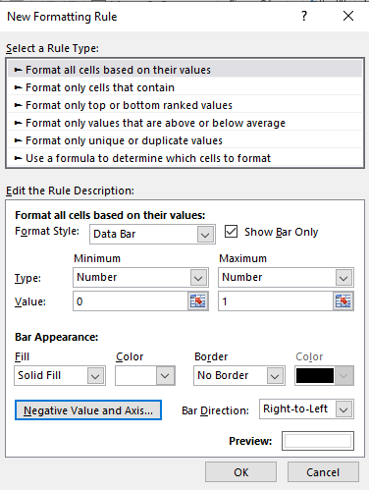

tô màu theo tiến độ

lưu ý: ô cần tô màu phải lấy giá trị
1-%tiến độ
..thì mới cho kết quả hiển thị đúng

